Image
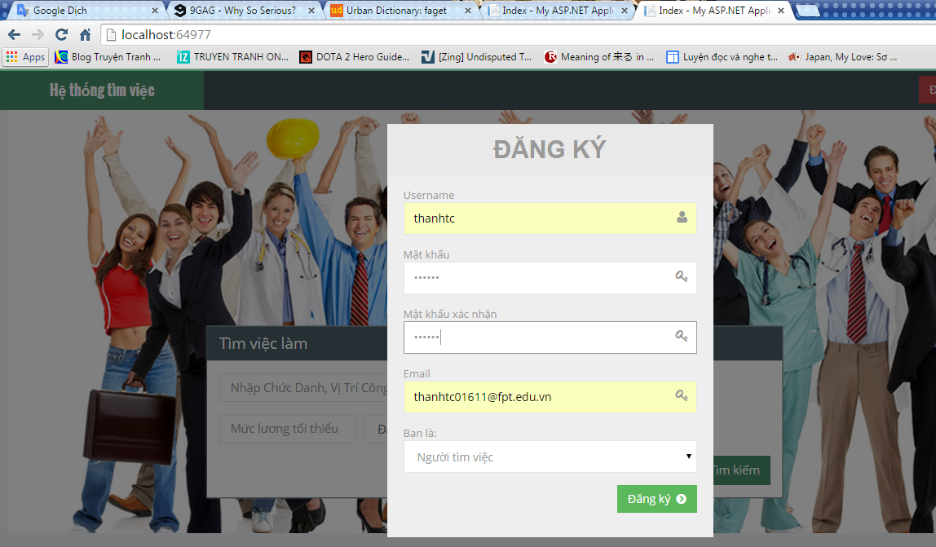

 | dùng tên tk đã tồn

 | mail dùng đc 1 lần hay nhiều lần đây
 | 1 lần thì failed nhé

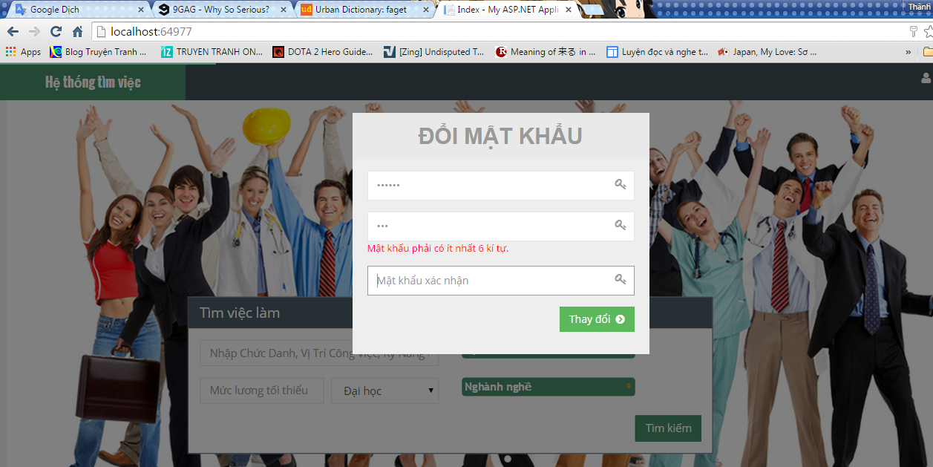

 | gõ vào không đúng mật khẩu cũ
 | vẫn đổi đc mật khẩu

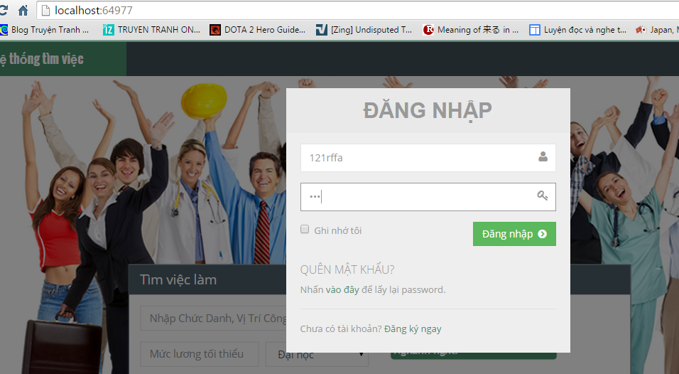

 | đăng nhập fail thì cho cái message
 | báo lỗi đi, toàn thấy f5 page

 | ko sử dụng đc

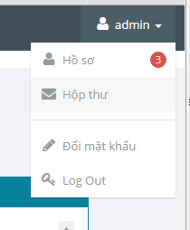

chưa dử dụng đc

Sheet1
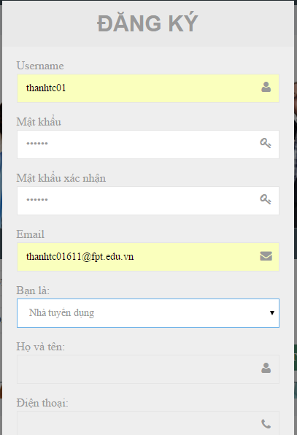

dùng tên tk đã tồn tại để đk thì không báo lỗi mà f5 page

Email dùng để đk đc nhiều lần

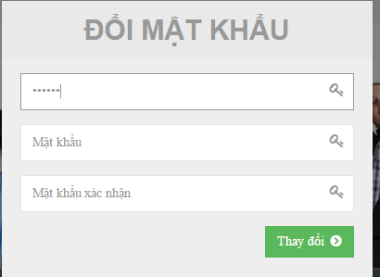

ko đúng mk cũ vẫn đổi đc pass

mk cũ giống mk mới ko show thông báo gì mà cho đổi luôn

